Structs
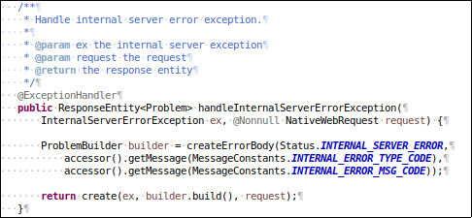
web app

java

aop

common
Package chứa các class constants, enum và các class util được sử dụng trong hệ thống.

config
Package chứa các class config hệ thống chung như Database, Security, Web, Locale hoặc các class properties.

domain
Package chứa các class JavaBean được dùng để ánh xạ các bảng trong database thành những Java Object

repository
Theo mặc định jhipster sẽ sử dụng spring data jpa nên package này sẽ chứa những interface với chức năng là một DAO và được extend interface JpaRepository.

security
Chứa các class cấu hình, thiết lập cơ chế bảo mật cho việc xác thực và phân quyền user cho hệ thống, jhipster cung cấp các cơ chế bảo mật như:
• JSON Web Tokens (JWT)
• Session-base authentication
• OAuth2 and OpenID Connect
• Jhipster User Account and Authentication (UAA)

service
Chứa các class DTO, Service interface và các class implement tương ứng cho các interface Service.

web
Chứa các class Exception, Controller của hệ thống và Controller Advice để handle các exception được ném ra từ các controller.

resources

config
Chứa các file config web application (.yml) như:
application.yml
application-dev.yml
application-prod.yml

i18n
Chứa các file message.properties tương ứng cho từng locale khác nhau như:
message.properties
message_en.properties
message_jp.properties

sql
Chứa các file xml định nghĩa cho các native query và result-set-mapping được sử dụng cho hệ thống.

1. Common package
Trong package này cũng chứa các package con như contants, enums, valiations...Nơi chứa các class Contants, Enum, Validation ... của dự án tránh làm rối ảnh hưởng đến cấu trúc của source.

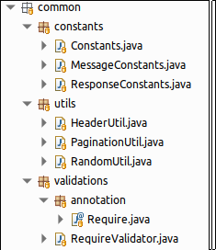

﻿

2. Config package

Các config trong spring boot thay vì được thiết lập trong file xml thì jhipster sẽ config thông qua annotation.
Trong package này sẽ chứa các class Configuration jhipster sinh ra cũng như các class configuration khác của dự án. Ngoài ra cũng chứa các class Properties của dự án.
Các class trong package này đều có hậu tố là *Configuration.java hoặc *Properties.java.
Các class thường sử dụng như: ApplicationProperties, DatabaseConfiguration, LocaleConfiguration, SecurityConfiguration, WebConfiguration.
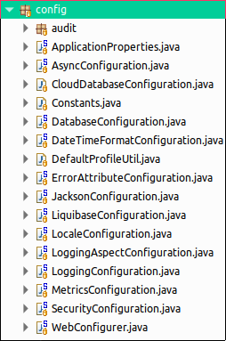

 | ﻿

ApplicationProperties.java được sử dụng trong trường hợp chúng ta muôn đọc thông tin tự định nghĩa trong file application.yml.
AsyncConfiguration.java được cấu hình để sử dụng các phương thức bất đồng bộ (@Async method).
CloudDatabaseConfiguration.java config JDBC datasource từ cloud provider.
DatabaseConfiguration.java được cấu hình auto scan các Repository được đặt trong package chỉ định thông qua @EnableJpaRepositories annotation và transaction management thông qua @EnableTransactionManagement annotation.
DateTimeFormatConfiguration.java cấu hình format date time default cho web mvc. (mặc định jhipster config ISO format)
JacksonConfiguration.java cấu hình các thông tin cần thiết cho Jackson bằng việc tạo các bean như hibernate5Module support các Hibernate type trong Jackson, constraintViolationProblemModule module cho việc serialization/deserialization của ConstraintViolationProblem.
LiquibaseConfiguration.java cấu hình luiquibase cho việc tự động tạo table cho database.
LoggingAspectConfiguration.java cấu hình cho việc sử dụng AOP (loggin AspectJ) trong dự án.
LogginConfiguration.java cấu hình các thông số cần thiết cho loggin.
SecurityConfiguration.java cấu hình web security.
WebConfigurer.java cấu hình cho web mvc.

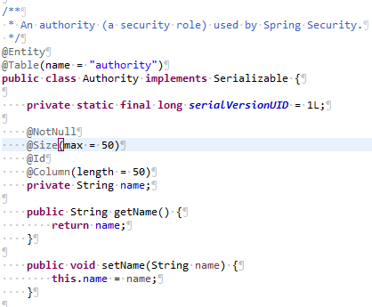
3. Domain
Các class domain (entity) đại diện cho mỗi table trong database.
Để ánh xạ các Java Object với các Table trong database tương ứng sẽ có 2 cách là định nghĩa trong một file xml hoặc sử dụng annotation.
Theo mặc định Jhipster sẽ sử dụng annotation để thực hiện việc ánh xạ trong các POJO class. Các annotation được sử dụng như:
@Entity dùng để biến một JavaBean trở thành một Entity để chúng ta có thể thao tác với database thông qua việc sử dụng entity này (theo cơ chế ORM).
@Table dùng để ánh xạ table trong database với entity tương ứng, nếu không sử dụng annotation này thì mặc định tên bảng trong database sẽ là tên lớp của entity
@Id dùng để chỉ rõ field nào sẽ là khóa chính tương ứng trong table.
@Column dùng để chỉ rõ field tương ứng với cột trong table.
@ManyToMany
@ManyToOne
@OneToOne
Dùng để xác định relationship của các field trong entity đối với các entity khác.
Khi đặt tên cho entity nên đặt theo danh từ.

4. Repository

Theo mặc định Jhipster sẽ sử dụng JpaRepository để thao tác với database, các Repository interface sẽ được đặt trong package ropository.
JpaRepository cung cấp những phương thức có sẵn như: findAll, findOne, save, delete... để tương tác với database mà không cần viết câu lệnh SQL. Nhưng trong một số trường hợp sử dụng các phương thức được cung cấp sẵn này sẽ không tối ưu (Ví dụ chỉ select một vài field trong table) nên không được lạm dụng các phương thức này.
Trong những trường hợp như vậy chúng ta nên sử dụng native-query và result-set-mapping để thực hiện lệnh SQL và cast dữ liệu lấy được sang DTO class.
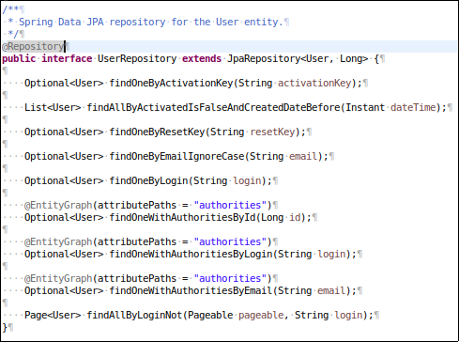

Repository phải được đặt tên có hậu tố *Repository, extends JpaRepository interface và sử dụng annotation @Repository.
Hình ảnh bên phải là ví dụ cho một UserRepository đại diện cho một DAO có nhiệm vụ tương tác, truy xuất data từ database cho entity User.
Ngoài các phương thức được kế thừa sẵn từ JpaRepository, jhipster cũng định nghĩa thêm một vài phương thức tương tác với database bằng Query methods, tức có nghĩa câu lệnh sql sẽ ánh xạ thông qua tên phương thức.
Ví dụ: phương thức findOneByLogin sẽ được hiểu có câu lệnh sql là: “SELECT * FROM user WHERE login = :login”.

 | Native Query và Result Set Mapping
Ngoài các phương thức có sẵn hoặc Query method, chúng ta còn có thể sử dụng native query để tương tác với database.
Ưu điểm của cách triển khai này là dể control, optimized, và có thể select các field cần thiết, không bị dư thừa.
Chú ý: tên file xml phải có hậu tố là sql.xml
Ví dụ: user-sql.xml

Tạo một file user-sql.xml trong thư mục resource/sql.

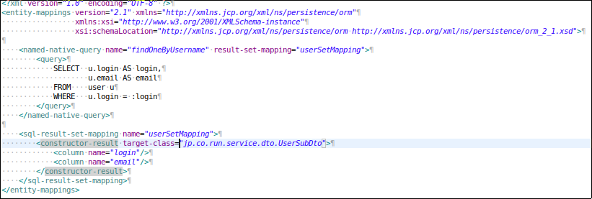

Thêm thuộc tính jpa.mapping-resources trong file resource/config/application-dev(prod).xml

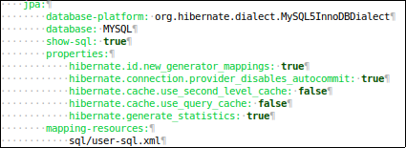

Tạo class DTO trong package service.dto để hứng dữ liệu được lấy từ database.

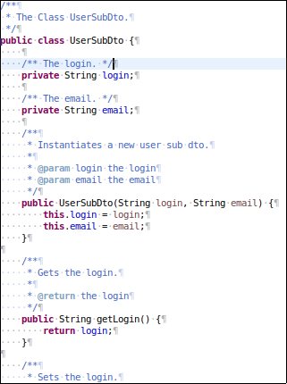

Trong UserRepository tạo một phương thức để xử lý.

5. Security

Triển khai cơ chế JWT:

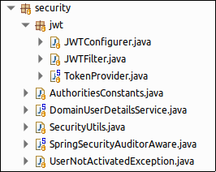

Các class cần chú ý: JWTConfigurer, JWTFilter, TokenProvider, DomainUserDetailsService.

JWTConfigurer class

Được sử dụng trong SecurityConfiguration class
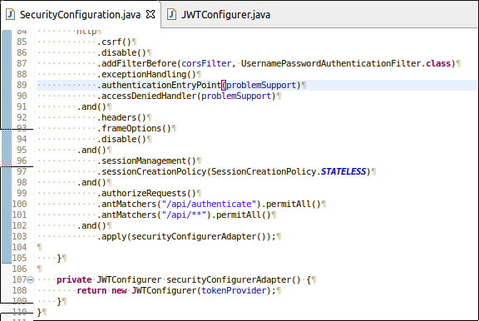

JWTFilter class

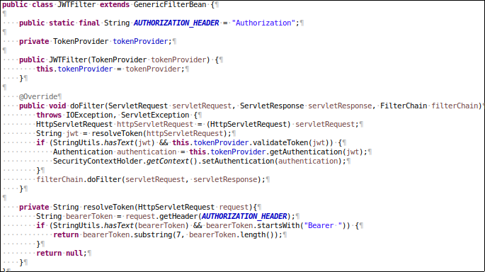

Phương thức foFiter đảm nhiệm vai trò nhận request và kiểm tra header của các request đến có chứa JWT token hay không, nếu có thì sẽ kiểm tra token có hợp lệ hay không, nếu hợp lệ thì sẽ get thông tin authentication từ token và set thông tin đó vào security context.
Sau đó sẽ cho pass sang filter tiếp theo để thực hiện.

TokenProvider class
Cung cấp các phương thức tạo, validate JWT token.

DomainUserDetailsService class
Service phải được đặt name Bean là “userDetailsService” và implement UserDetailsService interface.
Service này cung cấp cho spring security cách thức get thông tin xác thực của user thông qua override lại phương thức loadUserByUsername.

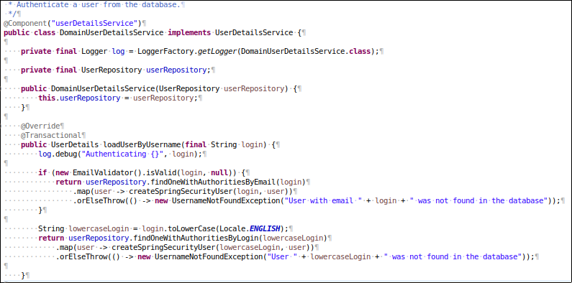

UserJWTController class

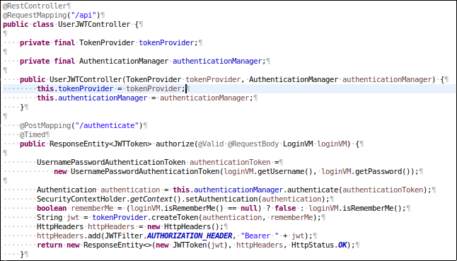

Thông tin username và password user đăng nhập sẽ được AuthenticationManager xác thực, nếu thông tin đăng nhập sai thì sẽ ném AuthenticateException.
Ngược lại thông tin sẽ được set vào SecurityContext và tạo một token mới cho user đó.

6. Service
Chứa các class service đóng vai trò xử lý các bussiness login.
Mỗi service sẽ đảm nhiệm xử lý cho từng đối tượng cụ thể, ví dụ xử lý những thông tin liên quan đến User thì sẽ có một interface UserService và các class implement interface đó.
Việc đặt tên cho interface service phải có hậu tố là *Service.java và các class implement service đó phải có hậu tố là *ServiceImpl.java và được đặt trong sub-package là service.impl
Ngoài ra các class DTO được định nghĩa riêng cùng được đặt trong sub package là service.dto
Các class DTO phải được đặt tên có hậu tố là *Dto.java
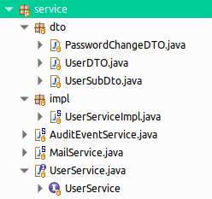

Ví dụ: Triển khai một UserService có phương thức get thông tin user bằng username.

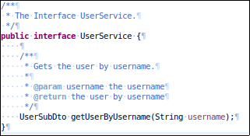
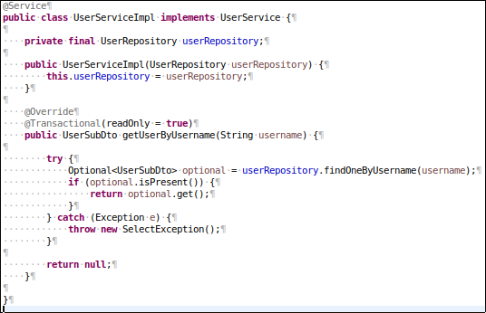
 |  | ﻿

 | ﻿

 | ﻿

Class UserServiceImpl phải được define với annotation là @Service
Không nên define annotation @Transaction trên class mà nên define cho mỗi phương thức vì khi define trên class nó sẽ áp dụng cho toàn bộ các method bên trong class, nhưng trong một số trường hợp chúng ta muốn tùy chỉnh lại chế độ rollback cho một exception cụ thể hoặc thiết lập readOnly... cho một phương thức cụ thể thì không thể được. Nên chúng ta nên đặt @Transaction annotation trên phương thức.

7. Web
Chức các class Exception, Controller và Controller Advice.
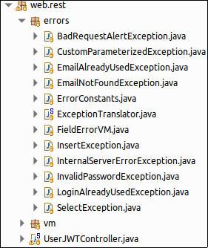
 |  |  | ﻿

RestController
Nhằm đơn giản hóa nên chỉ sử dụng hai phương thức GET và POST.
GET cho các tác vụ select hoặc delete.
POST cho các tác vụ insert hoặc update.
Các RestController class được đặt trong web.rest package.

Kết quả trả về của một controller nếu success sẽ là đối tượng ResponseEntity.
org.springframework.http.ResponseEntity.ResponseEntity<>(@Nullable JWTToken body, @Nullable MultiValueMap<String, String> headers, HttpStatus status)

Để thuận tiện cho việc ghi log bằng AOP mỗi controller phải có tiền tố là “excute”
Ví dụ:
@GetMapping(“/login”)
@Timed
public ResponseEntity<?> excuteLogin(@Valid @RequestBody LoginDto request) {}

Controller Advice
Đảm nhiệm handle các exception từ các RestController ném ra.
Các class exception và custom exception được đặt trong web.rest.errors package.
Controller Advice được jhipster triển khai thông qua ExceptionTranslator class được đặt tại web.rest.errors package.
Thông qua việc triển khai org.zalando.problem.spring.web.advice.ProblemHandling interface, cung cấp một số phương thức xử lý exception thường gặp như:
handleMethodArgumentNotValid: xử lý exception invalid.
handleRequestMethodNotSupportedException: xử lý exception method not allowed.
handleAuthentication: xử lý authentication exception.
...
Để custom các phương thức đó ta chỉ cần Override lại.
Ngoài ra chúng ta cũng có thể định nghĩa thêm các phương thức handle các exception custom.

Những thay đổi
Thêm package Common để chứa các Contant, Util, Validation tránh làm ảnh hưởng đến cấu trúc project
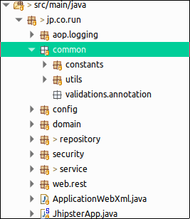

 |  | ﻿

 | ﻿

Thêm getValidator Bean để có thể sử dụng MessageSource cho custom Validation annotation

Phần thêm mới được định nghĩa trong LocaleConfiguration class
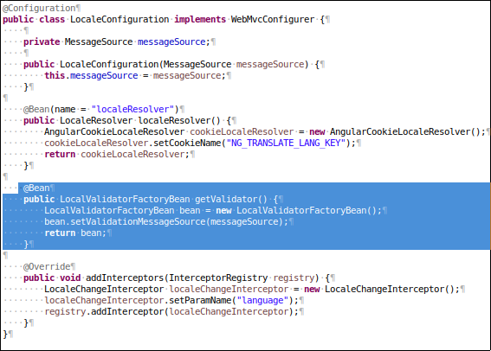

﻿

Custom lại ErrorAttribute để set lại body cho lỗi 404

Theo mặc định lỗi 404 url not found sẽ không được custom handle. Cho nên để thay đổi body thì chúng ta sẽ custom lại ErrorAttribute.
Triển khai tại ErrorAttributeConfiguration class được đặt trong config package.

﻿
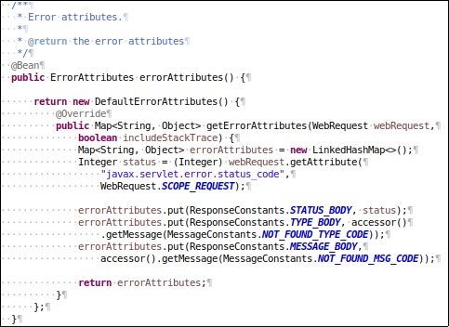

Ở đây body được custom theo dạng:
{
“_status”: 404,
“_type”: “Not found”,
“_message”: “Resource Not Found”
}

Override lại các handle exception method trong ExceptionTranslator class để phù hợp với response body được đặt ra hơn.

